Sheet2
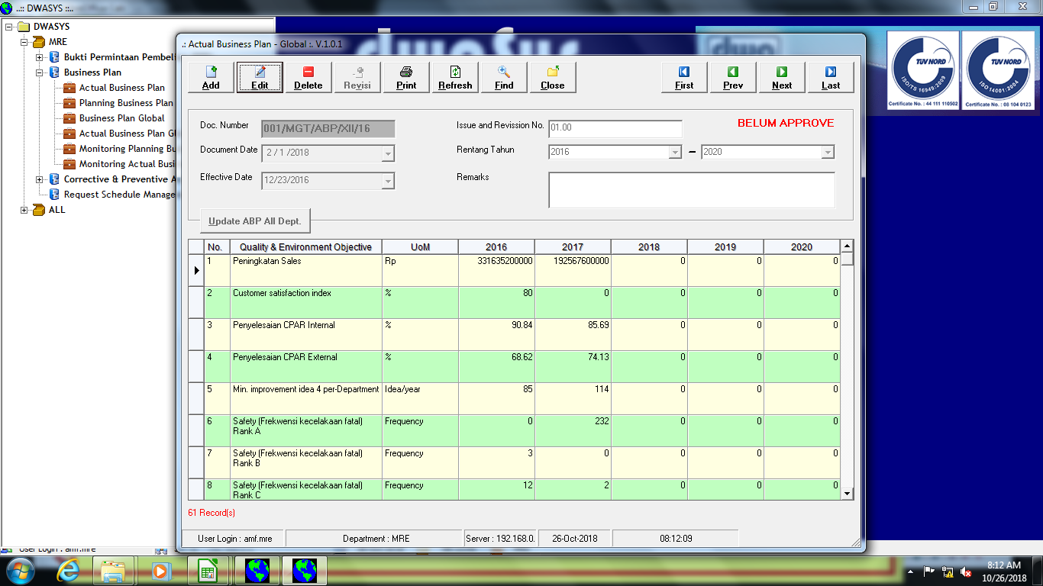
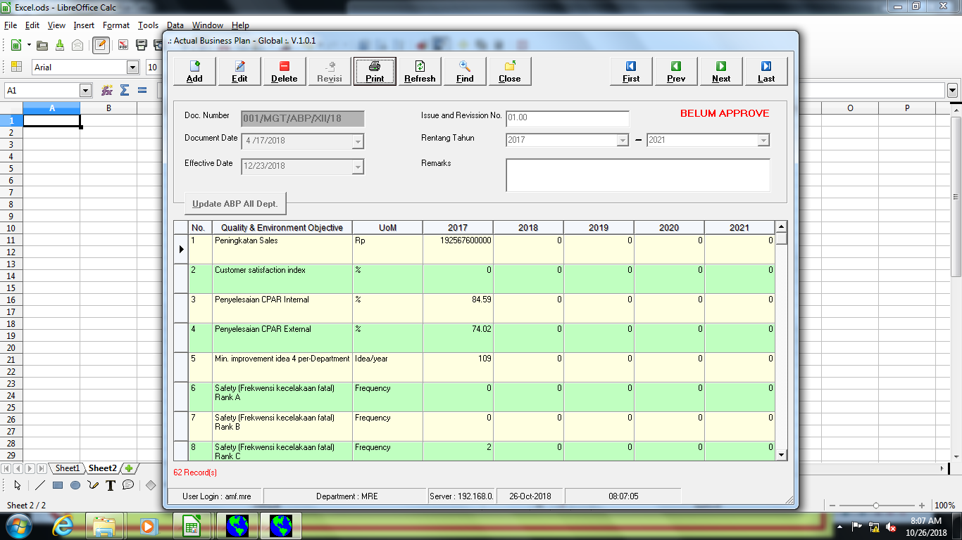

Jika buka data 2017

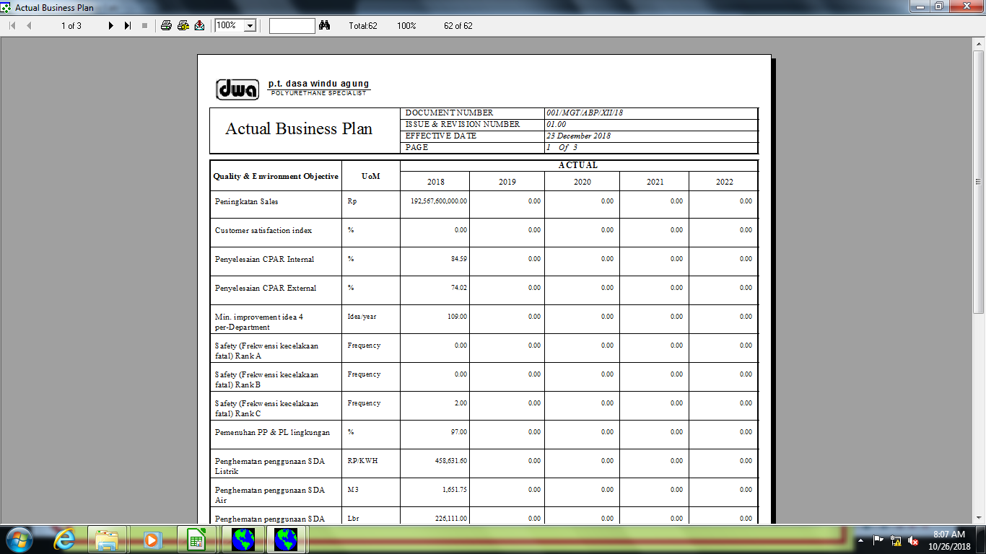

pada waktu print data 2017, yang terlihat data 2018 dan tanggal efective datenya 2018

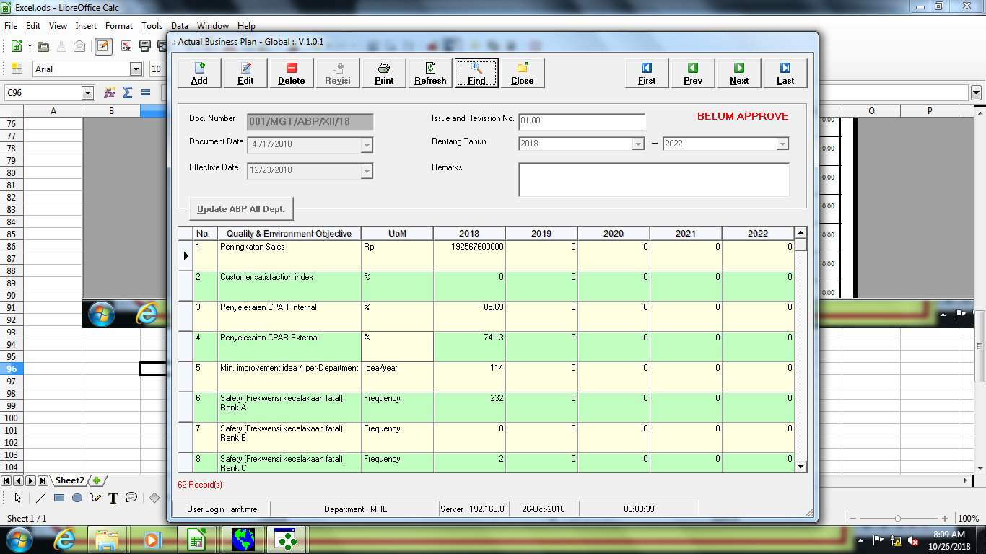

Jika buka data 2018

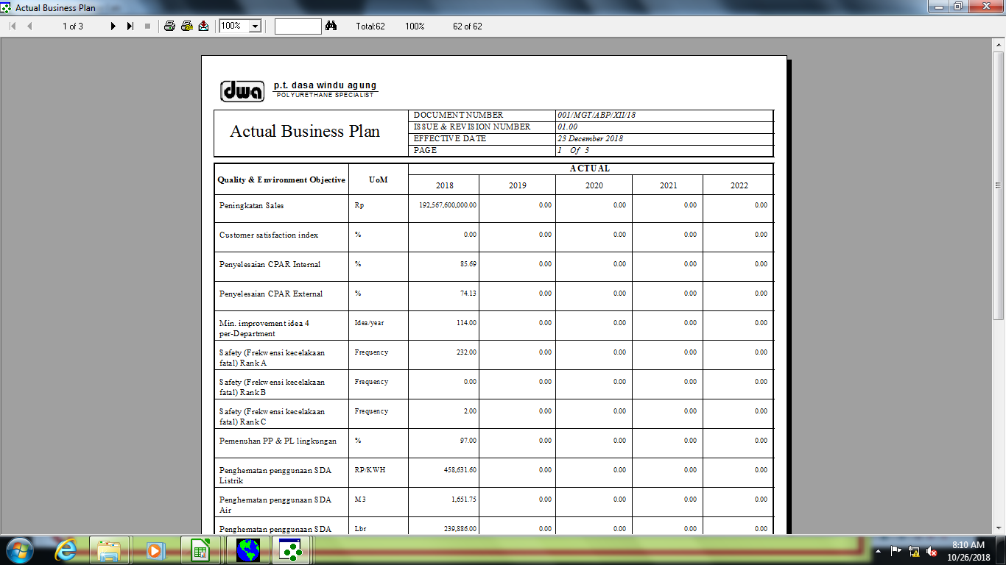

Jika print data 2018, dan effective datenya per desember 2018

